1
2024-04-30
 | 1．料金情報管理

1．登録ボタンが表示されていること。

2
2024-04-30
 | 2．料金情報管理：登録ボタンをクリック

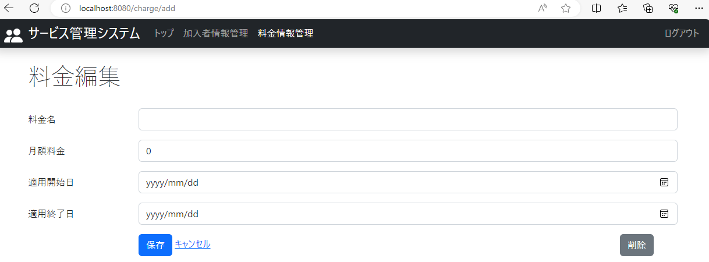

2-2．入力可能な項目がすべて空欄または0であること。

2-1．料金情報を新たに追加する、追加モードの料金編集画面が表示され、保存ボタンとキャンセルボタンが表示されていること。

3
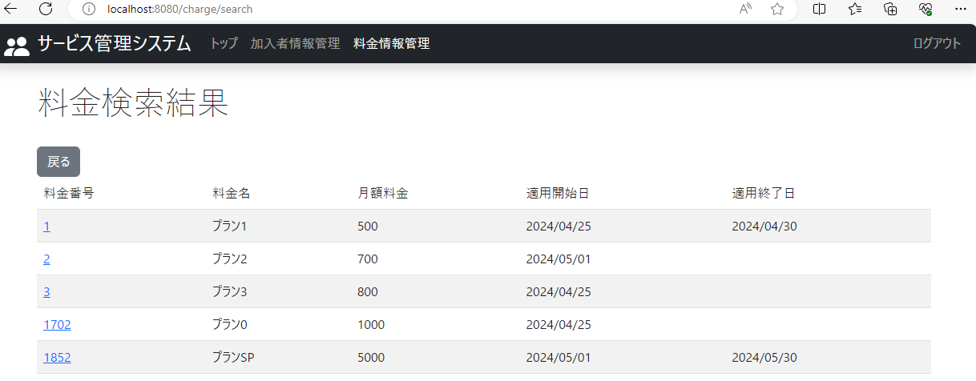
2024-05-01
 | 3．料金情報管理：登録ボタンをクリック後、新たな料金情報を入力

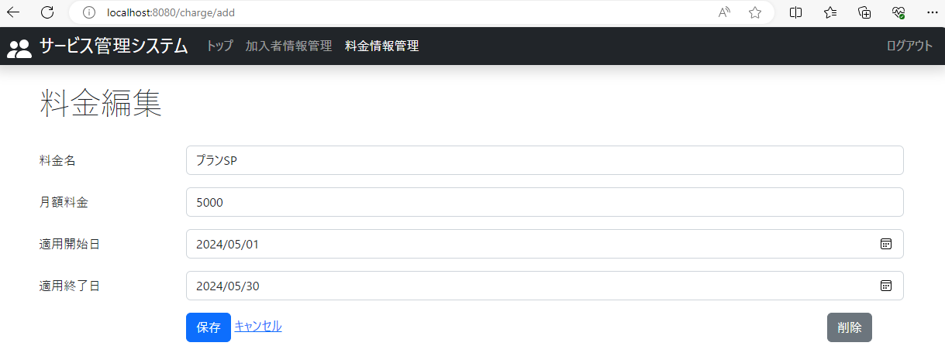

 | 3-1．入力を正常に完了後、保存ボタンをクリックすると、タイトル下部に「保存しました。」とメッセージが表示されること。

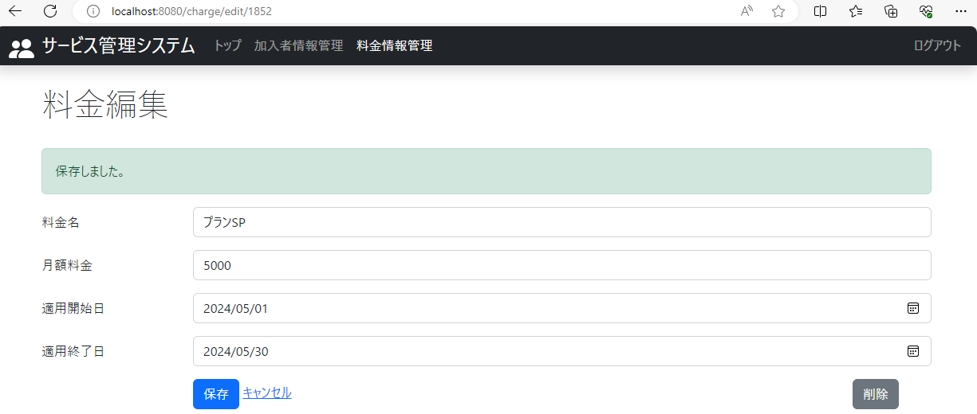

 | 3-2．キャンセルボタンをクリックし、料金検索画面に戻り、検索ボタンをクリックすると、新たな料金情報が追加されていること。

4
2024-05-01
 | 4．料金情報管理：登録ボタンをクリック後、空欄を残したまま保存ボタンをクリック



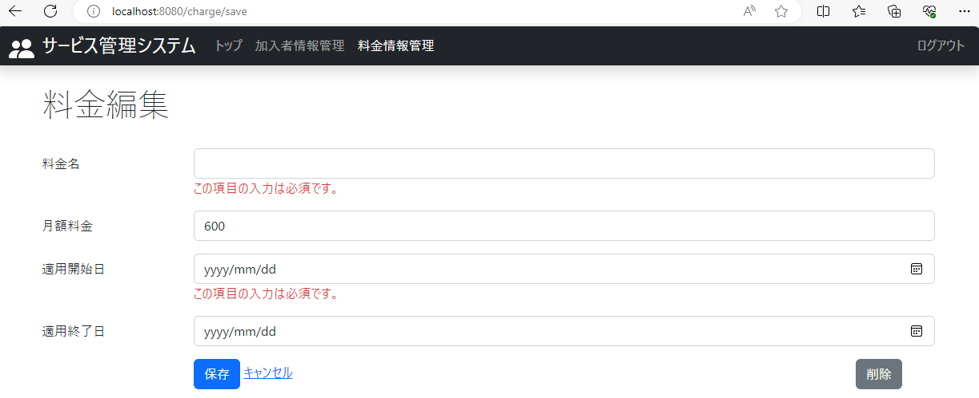

4．入力していないテキストボックスの下に「この項目の入力は必須です。」とエラーメッセージが表示されていること。

5
2024-05-01
 | 5．料金情報管理：登録ボタンをクリック後、月額料金に数字以外の文字列を入力し、保存ボタンをクリック



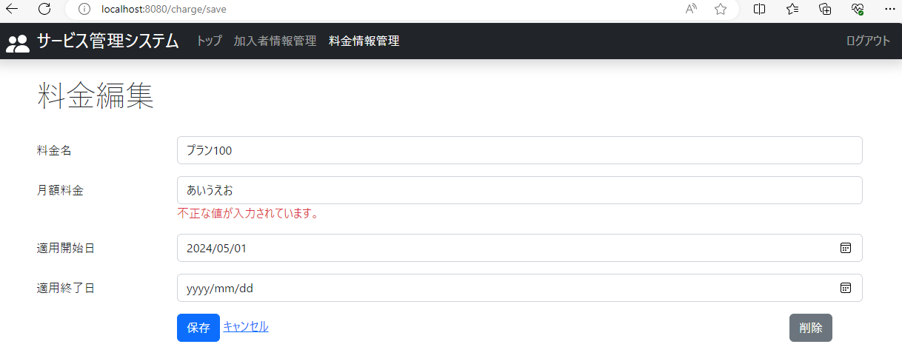

5．月額料金のテキストボックスの下に「不正な値が入力されています。」とエラーメッセージが表示されていること。

6
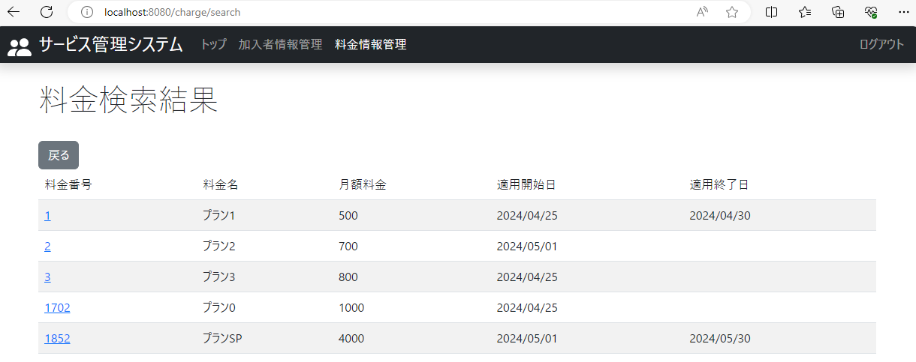
2024-05-01
 | 6．料金情報管理：検索ボタンをクリック後、料金情報を更新したい料金番号をクリック

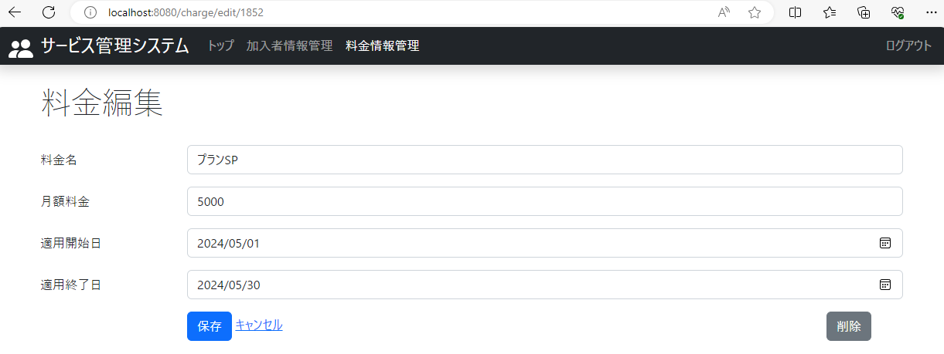

6-1．料金情報を更新する編集モードの料金情報画面が表示され、保存ボタンをキャンセルボタンが表示されていること。

 | 6-2．入力を正常に完了後、保存ボタンをクリックすると、タイトル下部に「保存しました。」とメッセージが表示されること。
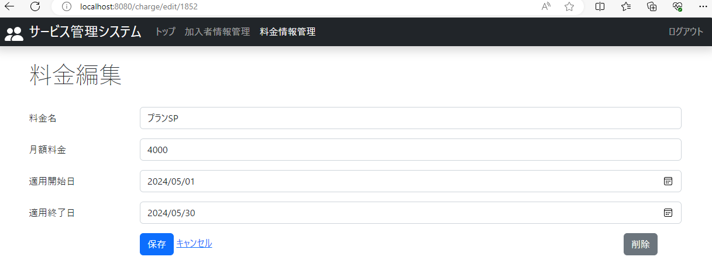



 | 6-3．キャンセルボタンをクリックし、料金検索画面に戻り、検索ボタンをクリックすると、更新した料金情報に変更されていること。

7
2024-05-01
 | 7．料金情報管理：料金検索結果画面から料金番号をクリック後、空欄にし、保存ボタンをクリック





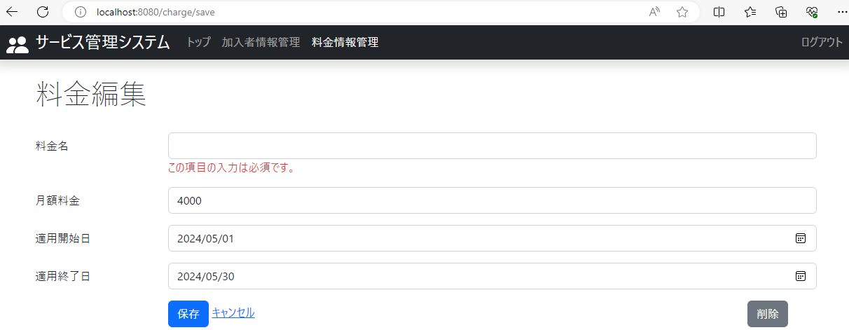

7．入力していないテキストボックスの下に「この項目の入力は必須です。」とエラーメッセージが表示されていること。

8
2024-05-01
 | 8．料金情報管理：料金検索結果画面から料金番号をクリック後、月額料金に数字以外の文字列を入力し、保存ボタンをクリック





8．月額料金のテキストボックスの下に「不正な値が入力されています。」とエラーメッセージが表示されていること。

